Invoices Series and No
90002274 | 90002274 | 0
90002275 | 90002275 | 0
90002276 | 90002276 | 0
90002277 | 90002277 | 0
90002278 | 90002278 | 0
90002279 | 90002279 | 0
90002280 | 90002280 | 0
90002281 | 90002281 | 0
90002282 | 90002282 | 0
90002283 | 90002283 | 0
90002284 | 90002284 | 0
90002285 | 90002285 | 0
90002286 | 90002286 | 0
90002287 | 90002287 | 0
90002288 | 90002288 | 0
90002289 | 90002289 | 0
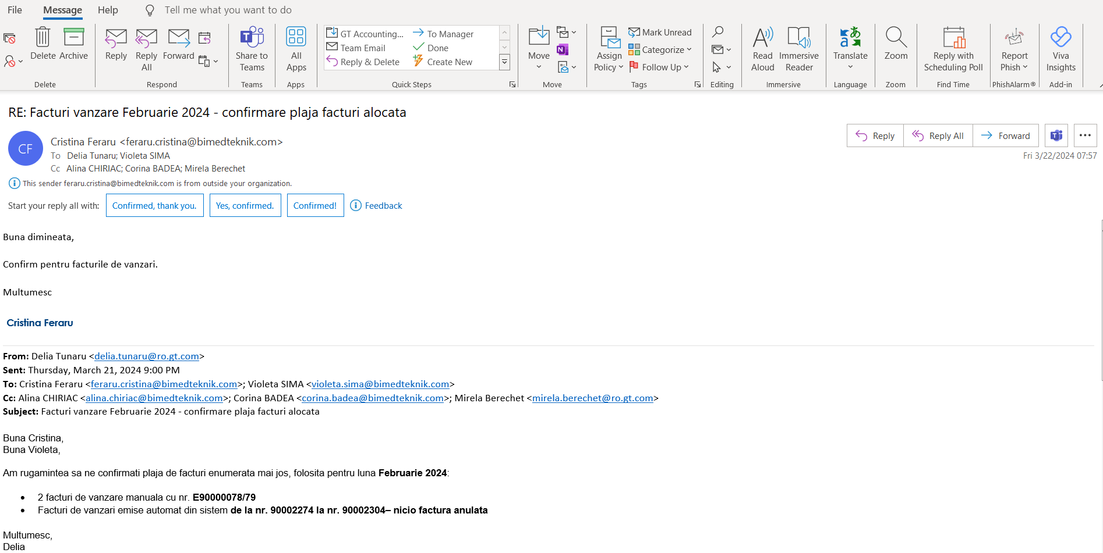
90002290 | 90002290 | 0
90002291 | 90002291 | 0
90002292 | 90002292 | 0
90002293 | 90002293 | 0
90002294 | 90002294 | 0
90002295 | 90002295 | 0
90002296 | 90002296 | 0
90002297 | 90002297 | 0
90002298 | 90002298 | 0
90002299 | 90002299 | 0
90002300 | 90002300 | 0
90002301 | 90002301 | 0
90002302 | 90002302 | 0
90002303 | 90002303 | 0

